Sheet1
 | 动作名称 | 动作要点说明 | 图片
五段对练 | 预备式 | 甲乙并步直立 | 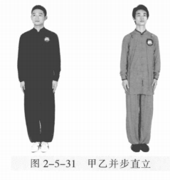
 | 甲乙起势 | (1)甲左转向左开步与肩同宽，乙右转向右开步与肩同宽。 (2)甲乙两手从身体两侧匀速上抬至与头同高。 (3)甲乙两腿屈膝，两手内合于体前自然下落。 (4)甲乙重心左移，进步成右虚步，右手背相搭，左手抬至胸腹前。 | 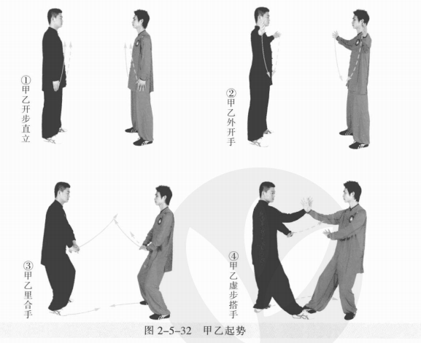
 | 甲乙拦手金刚 | (1)甲左脚上步成左弓步，右手抓握乙右腕，左手按乙上臂。 (2)甲重心移右腿成右弓步，两手合力擒拿乙臂。乙右脚上步成右弓步，右 臂内旋，左手收至右肩前。 (3)甲左脚向后退步，身体左转；右臂上抬，左手按至腹前。乙身体右转， 右脚退步成左弓步，右手握甲右腕，左手按甲肘部。 (4)乙身体右转，右脚退步，重心移至右腿成右弓步；右手抓握甲右腕，左 手按压甲上臂，两手合力擒拿甲臂。甲右脚上步成右弓步，右臂内旋引化，左手 收至右肩前。 | 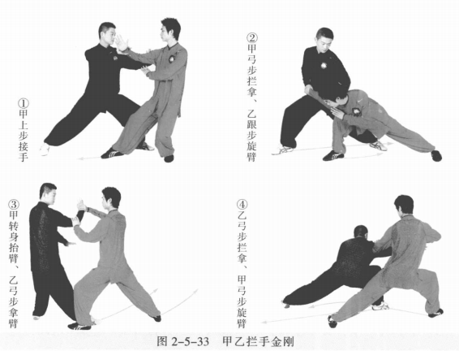
 | 甲乙套腿懒扎衣 | (1)乙左胯松沉，身体左转，右脚上步成右虚步，右臂向右前拥挤。甲右脚 后退成左虚步，两手向右后捋按。 (2)甲左脚进步套在乙右腿外侧成左弓步，身体左转；左手向下缠压乙右 臂，右手向左前按击乙手腕。乙身体右转化力，目视对方。 (3)乙右腿退步，甲右脚上步成右弓步。甲乙右手相接，乙左臂搭在甲右臂 上。 (4)乙左脚进步，套在甲右腿外侧成左弓步，身体左转。左手向下缠压甲右臂， 右手向左前推按。甲撤步变右虚步，身体右转。甲乙目视对方。 | 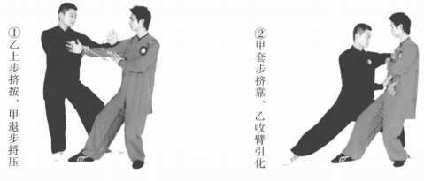 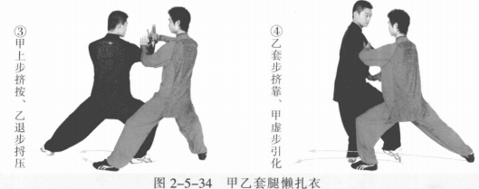
 | 甲乙闪通背 | (1)甲右脚退步成右弓步，身体右转，两手拥捋乙右臂。乙右脚上步成右弓 步，右肩前靠。 (2)甲两手捋乙右臂，乙顺势肩靠甲胸部。甲身体右转，右脚向左后撤步成 左弓步，两手捋採乙手臂。乙左脚上步顺随。 (3)甲右脚上步，身体左转，右肩前靠。乙右胯松沉，左脚向右前上步，身 体右转；重心移至右腿成左虚步，两手向右捋採甲右臂。 (4)乙两手捋甲右臂，顺势肩靠乙胸部。乙右脚向左后撤步成左弓步。身体 右转，两手捋採甲右臂。用身体右转，右臂内旋引化。 | 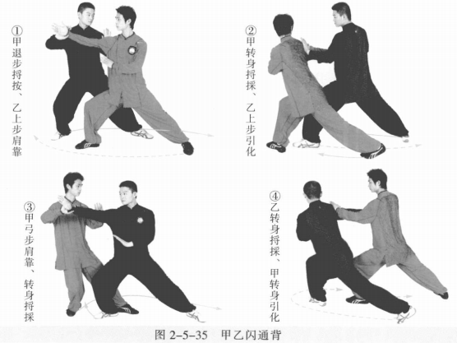
 | 甲乙两步捶 | (1)甲身体右转，左脚向右前上步成左弓步，左拳外旋击打乙面部。乙左脚 撤步成左虚步，左手按甲右臂。 (2)乙右手变拳向上、向内拦压甲左拳，左掌变拳收于腰间。 (3)乙左脚进步成左弓步，左拳外旋击打甲面部。甲左脚撤步成左虚步，甲 右手上提向内拦压乙左拳。甲乙目视对方。 | 
 | 甲乙斜行 | (1)甲左脚上步成左弓步，右拳变掌推按乙左肋。同时乙重心右移成左虚 步，左手由拳变勾手绕至甲右臂向外勾挂甲右臂，右掌上提。 (2)乙重心前移成左弓步，右掌向前按击甲胸部。 (3)甲重心右移成右弓步，左手由掌变勾手向下向外缠压勾挂乙右臂，右掌 上提。 (4)甲重心前移成左弓步，右掌向前按击乙胸部。同时乙重心后移，左手由 掌变勾手向下向外缠压勾挂甲右臂，右掌上提。 (5)乙重心前移成左弓步，右掌前按甲胸部。 | 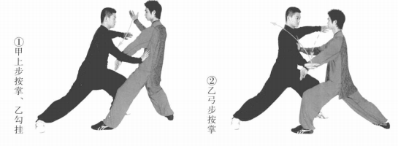 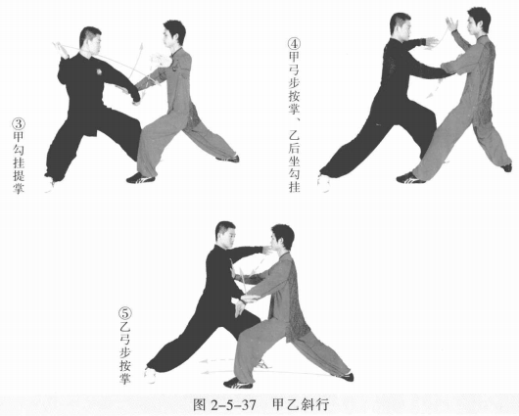
 | 甲倒撵猴、乙斜行 | (1)甲身体右转，左脚撤步成左虚步，同时两手拥接乙右臂。乙右脚上步， 右臂前伸，左手摆至体前。甲乙目视对方。 (2)甲左腿插入乙右腿内侧，重心右移成右弓步；左腿别靠乙右腿；身体右 转，两手合力採按乙右臂。乙沉身旋臂引化。 | 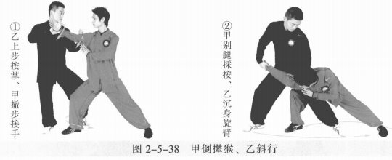
 | 甲斜行、乙倒撵猴 | (1)乙身体右转横挤甲。甲身体左转化力的同时右腿上步变右弓步，右手向前按击乙胸部。乙右脚退步成左虚步，两手採按甲右臂，目视对方。 (2)乙左腿插入甲右腿内侧，重心右移成右弓步，左腿别靠甲右腿。身体右 转，两手合力採按甲右臂，目视对方。 | 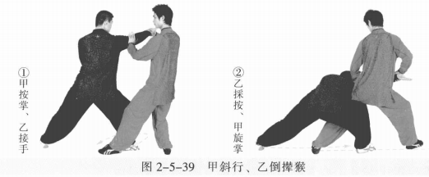
 | 甲白鹤亮翅、乙金鸡独立 | (1)甲身体右转横挤乙，左脚上步成左虚步，两手合力向左上 按乙右臂。 同时乙左脚撤步成右虚步，左手托甲右肘。甲乙目视对方。 (2)乙身体略左转，左胯松沉，左手向后、向下化解，右腿提膝撞击甲腹 部，右掌向前击甲胸部。甲右手上托乙右掌，左手下按乙右膝。 | 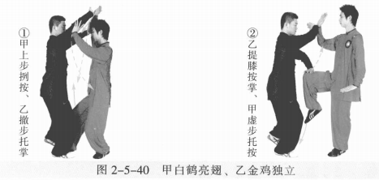
 | 甲金鸡独立、乙白鹤亮翅 | (1)乙右脚进步成左虚步，两手向左上按甲右臂。甲左手托乙右肘。甲乙 目视对方。 (2)甲左胯松沉，左手向后向下化解，右腿提膝撞击乙腹部，右手向前按击 乙胸部。乙右手向上托甲右手，左手下按甲右膝。 | 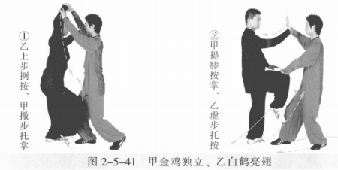
 | 甲喜鹊蹬枝、乙搂膝、甲鹞子翻身 | (1)甲右脚向后落地，提左腿蹬击乙腹部。乙右脚退步，左脚进步成左弓 步，左手拦拨甲左腿，右手推击甲肩背部。 (2)甲身体右转，左脚迅速屈膝后收，落于右脚内侧。乙重心后移引化。 | 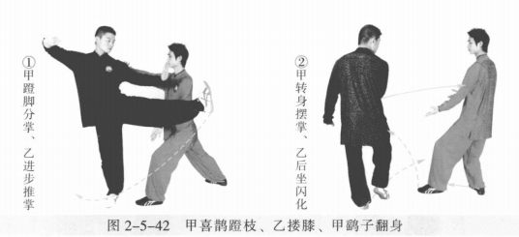
 | 乙喜鹊蹬枝、甲搂膝、乙鹞子翻身 | (1)乙右脚进步，用左脚蹬击甲腹部。甲左脚上步成左弓步，左手向外拦拨 乙左腿，右手推击乙肩背部。 (2)乙身体右转，左脚迅速屈膝后收，落于右脚内侧。甲两掌变拳。 | 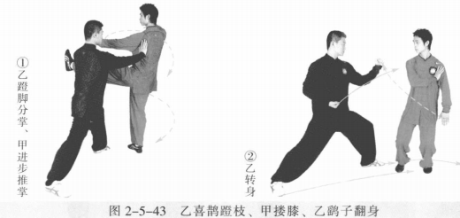
 | 甲乙白猿献果 | (1)甲右脚上步，左脚跟步成左虚步，身体左转，右拳向乙冲拳。乙右脚退 步，身体右转，左掌变拳向上格拦甲右拳。甲乙目视对方。 (2)乙右脚上步，左脚跟步成左虚步，身体左转，右拳冲拳击打甲胸部。甲 右脚退步成左虚步，左拳向上格拦乙右拳。。 (3)甲右脚撤步成右弓步；乙右脚退步成右弓步。甲乙两臂外撑成开弓式， 目视对方。 | 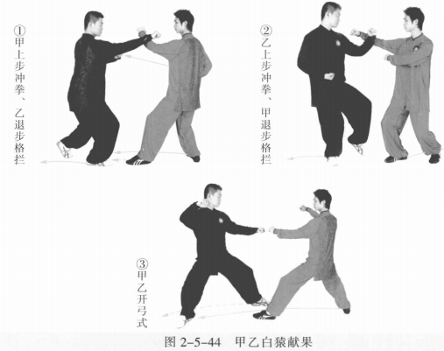
 | 甲乙收势 | (1)甲重心后移，收右脚成右虚步。乙重心后移，收右脚成右虚步。甲乙右 手手背相搭，左手至于胸腹前，目视对方。 (2)甲乙右腿撤步，两手向外、向上、向内划弧至体前。 (3)甲乙起身并步 | 